手機使用調查ALL - Table 1
通話費用次數直方圖
編號 | 性別 | 年齡 | 手機品牌 | 主要用途 | 通話費用 | 所得 | 通話費用
1 | 1 | 42 | 1 | 2 | 767 | 130 | 1-200 | 13
2 | 2 | 27 | 2 | 1 | 1334 | 150 | 201-400 | 37
3 | 1 | 45 | 1 | 2 | 734 | 140 | 401-600 | 44
4 | 2 | 41 | 2 | 1 | 834 | 40 | 601-800 | 42
5 | 1 | 63 | 3 | 1 | 700 | 80 | 801-1000 | 35
6 | 1 | 26 | 1 | 2 | 510 | 40 | 1001-1200 | 20
7 | 1 | 22 | 1 | 2 | 1428 | 100 | 1201-1400 | 8
8 | 1 | 23 | 3 | 2 | 310 | 110 | 1401-1600 | 1
9 | 2 | 32 | 2 | 3 | 867 | 20
10 | 2 | 28 | 2 | 3 | 599 | 110
11 | 2 | 24 | 2 | 1 | 1034 | 100 | 200 | 13
12 | 2 | 21 | 2 | 3 | 1067 | 100 | 400 | 50
13 | 2 | 60 | 3 | 1 | 239 | 50 | 600 | 94
14 | 2 | 21 | 1 | 1 | 967 | 110 | 800 | 136
15 | 2 | 20 | 1 | 1 | 700 | 30 | 1000 | 171
16 | 2 | 51 | 3 | 3 | 967 | 40 | 1200 | 191
17 | 2 | 35 | 2 | 3 | 934 | 60 | 1400 | 199
18 | 2 | 16 | 1 | 1 | 600 | 10 | 1600 | 200
通話費用次數累積圖
19 | 2 | 27 | 2 | 3 | 767 | 10
20 | 1 | 64 | 2 | 2 | 199 | 30
21 | 2 | 44 | 3 | 3 | 1031 | 90
22 | 1 | 47 | 2 | 3 | 546 | 30 | 品牌1 | 66
23 | 2 | 49 | 1 | 1 | 788 | 110 | 品牌2 | 83
24 | 1 | 15 | 1 | 2 | 516 | 80 | 品牌3 | 51
25 | 2 | 18 | 1 | 1 | 1061 | 140
26 | 2 | 60 | 3 | 3 | 879 | 30
27 | 2 | 22 | 2 | 3 | 667 | 10
28 | 2 | 42 | 2 | 3 | 670 | 110
29 | 2 | 26 | 2 | 3 | 799 | 60
30 | 1 | 62 | 2 | 3 | 626 | 140
31 | 2 | 53 | 3 | 3 | 586 | 80
32 | 1 | 38 | 1 | 2 | 193 | 60
33 | 1 | 60 | 2 | 3 | 178 | 90
34 | 1 | 29 | 1 | 2 | 758 | 140
35 | 2 | 54 | 3 | 3 | 1031 | 110
36 | 2 | 18 | 2 | 1 | 1000 | 100
37 | 1 | 56 | 2 | 3 | 516 | 60
38 | 2 | 48 | 3 | 3 | 819 | 10
39 | 2 | 38 | 2 | 3 | 1091 | 130
40 | 1 | 54 | 2 | 3 | 607 | 80
手機品牌圓餅圖
41 | 2 | 29 | 2 | 3 | 1031 | 120
42 | 2 | 38 | 2 | 3 | 719 | 50
43 | 2 | 50 | 3 | 3 | 940 | 60
44 | 2 | 53 | 3 | 3 | 1152 | 140
45 | 1 | 47 | 1 | 2 | 516 | 80
46 | 2 | 48 | 2 | 3 | 970 | 130
47 | 2 | 39 | 2 | 1 | 491 | 30
48 | 2 | 39 | 2 | 3 | 453 | 30
49 | 2 | 40 | 2 | 3 | 491 | 60
50 | 1 | 54 | 2 | 3 | 576 | 70
51 | 2 | 48 | 3 | 3 | 1091 | 130
52 | 2 | 49 | 3 | 3 | 879 | 60
53 | 2 | 40 | 2 | 1 | 728 | 40
54 | 2 | 28 | 2 | 1 | 779 | 40
55 | 1 | 63 | 2 | 3 | 819 | 150
56 | 1 | 20 | 1 | 2 | 546 | 80
57 | 1 | 36 | 1 | 2 | 788 | 140
58 | 2 | 45 | 2 | 1 | 1000 | 140
59 | 2 | 22 | 2 | 1 | 1152 | 150
60 | 2 | 60 | 3 | 1 | 1031 | 110
61 | 1 | 26 | 1 | 2 | 304 | 40
62 | 1 | 59 | 2 | 3 | 718 | 90
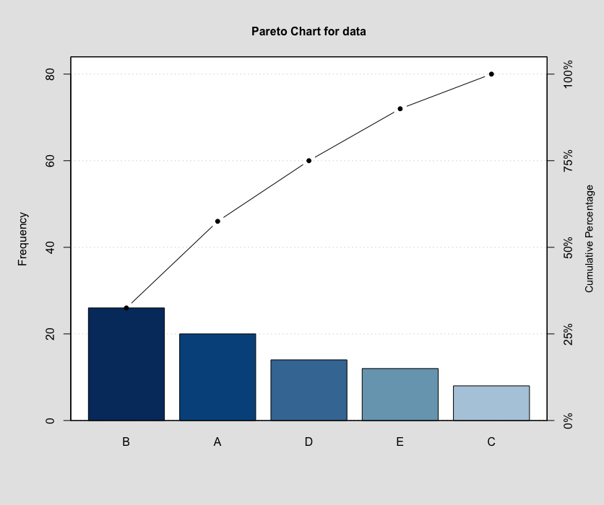
63 | 2 | 53 | 2 | 1 | 429 | 60
64 | 2 | 15 | 1 | 1 | 381 | 30
65 | 2 | 25 | 2 | 3 | 777 | 90
66 | 2 | 57 | 3 | 3 | 819 | 30
67 | 2 | 32 | 2 | 1 | 1061 | 150
68 | 1 | 21 | 1 | 2 | 546 | 100
69 | 2 | 31 | 2 | 3 | 1091 | 150
70 | 2 | 47 | 3 | 3 | 970 | 50
71 | 2 | 21 | 1 | 1 | 940 | 120
72 | 2 | 47 | 2 | 3 | 849 | 90
73 | 1 | 51 | 1 | 2 | 516 | 70
74 | 1 | 38 | 1 | 2 | 455 | 40
75 | 1 | 52 | 1 | 2 | 576 | 120
76 | 1 | 41 | 1 | 2 | 274 | 120
77 | 1 | 55 | 2 | 3 | 206 | 20
78 | 2 | 33 | 2 | 1 | 439 | 100
79 | 2 | 21 | 2 | 1 | 466 | 120
80 | 2 | 51 | 3 | 1 | 879 | 30
81 | 2 | 55 | 3 | 3 | 940 | 50
82 | 2 | 28 | 2 | 3 | 819 | 60
83 | 1 | 58 | 2 | 3 | 516 | 30
84 | 2 | 25 | 2 | 3 | 1122 | 120
85 | 2 | 52 | 3 | 1 | 940 | 40
86 | 2 | 64 | 3 | 3 | 1091 | 150
87 | 1 | 17 | 1 | 2 | 425 | 40
88 | 1 | 47 | 1 | 2 | 179 | 140
89 | 1 | 50 | 2 | 3 | 758 | 110
90 | 1 | 55 | 2 | 3 | 758 | 120
91 | 2 | 16 | 1 | 1 | 149 | 70
92 | 2 | 43 | 2 | 3 | 345 | 80
93 | 2 | 15 | 1 | 1 | 367 | 130
94 | 2 | 56 | 3 | 3 | 278 | 20
95 | 2 | 56 | 3 | 3 | 625 | 20
96 | 2 | 16 | 1 | 1 | 550 | 10
97 | 1 | 25 | 1 | 1 | 450 | 80
98 | 2 | 21 | 1 | 1 | 625 | 60
99 | 1 | 37 | 1 | 1 | 275 | 20
100 | 1 | 53 | 2 | 3 | 775 | 50
101 | 1 | 51 | 2 | 3 | 734 | 80
102 | 2 | 55 | 1 | 1 | 567 | 40
103 | 2 | 15 | 1 | 1 | 1100 | 140
104 | 1 | 59 | 2 | 1 | 767 | 130
105 | 2 | 42 | 3 | 3 | 1267 | 130
106 | 2 | 59 | 3 | 3 | 867 | 30
107 | 2 | 61 | 3 | 3 | 743 | 40
108 | 1 | 31 | 1 | 1 | 315 | 10
109 | 1 | 51 | 1 | 1 | 372 | 60
110 | 1 | 34 | 1 | 1 | 515 | 100
111 | 2 | 24 | 2 | 3 | 858 | 70
112 | 2 | 21 | 2 | 3 | 772 | 20
113 | 1 | 29 | 1 | 1 | 431 | 140
114 | 2 | 23 | 1 | 1 | 654 | 60
115 | 1 | 52 | 2 | 2 | 416 | 130
116 | 1 | 38 | 1 | 2 | 539 | 130
117 | 1 | 62 | 2 | 2 | 354 | 110
118 | 1 | 17 | 2 | 1 | 324 | 30
119 | 1 | 39 | 1 | 1 | 385 | 130
120 | 1 | 31 | 1 | 1 | 667 | 50
121 | 1 | 29 | 1 | 1 | 169 | 100
122 | 1 | 27 | 1 | 1 | 550 | 40
123 | 1 | 30 | 1 | 1 | 667 | 70
124 | 1 | 24 | 1 | 1 | 706 | 120
125 | 2 | 16 | 1 | 1 | 829 | 110
126 | 2 | 49 | 3 | 3 | 1234 | 100
127 | 2 | 49 | 3 | 1 | 1167 | 90
128 | 2 | 58 | 3 | 3 | 900 | 20
129 | 2 | 32 | 2 | 3 | 834 | 40
130 | 1 | 40 | 1 | 2 | 800 | 150
131 | 1 | 62 | 2 | 2 | 767 | 140
132 | 2 | 50 | 1 | 1 | 567 | 50
133 | 2 | 46 | 3 | 1 | 1167 | 120
134 | 1 | 52 | 2 | 2 | 834 | 150
135 | 1 | 32 | 1 | 2 | 138 | 80
136 | 2 | 62 | 3 | 1 | 313 | 10
137 | 1 | 15 | 1 | 2 | 188 | 40
138 | 2 | 34 | 2 | 3 | 438 | 120
139 | 2 | 29 | 2 | 3 | 425 | 130
140 | 2 | 50 | 3 | 3 | 425 | 90
141 | 2 | 59 | 1 | 1 | 225 | 100
142 | 2 | 51 | 3 | 1 | 425 | 90
143 | 2 | 60 | 2 | 1 | 620 | 110
144 | 1 | 52 | 2 | 3 | 159 | 20
145 | 2 | 37 | 2 | 1 | 850 | 130
146 | 2 | 30 | 2 | 3 | 725 | 70
147 | 2 | 58 | 3 | 3 | 675 | 10
148 | 1 | 25 | 1 | 2 | 184 | 10
149 | 1 | 50 | 1 | 2 | 167 | 10
150 | 2 | 15 | 1 | 2 | 534 | 100
151 | 2 | 37 | 3 | 2 | 820 | 150
152 | 1 | 62 | 2 | 3 | 500 | 130
153 | 2 | 56 | 3 | 3 | 560 | 50
154 | 1 | 21 | 1 | 2 | 340 | 60
155 | 2 | 38 | 2 | 3 | 520 | 20
156 | 1 | 59 | 2 | 2 | 280 | 10
157 | 2 | 21 | 2 | 3 | 934 | 60
158 | 2 | 37 | 2 | 3 | 372 | 50
159 | 1 | 51 | 2 | 2 | 358 | 130
160 | 2 | 42 | 2 | 2 | 415 | 80
161 | 2 | 46 | 3 | 2 | 1267 | 130
162 | 2 | 33 | 2 | 3 | 834 | 50
163 | 2 | 41 | 2 | 2 | 700 | 10
164 | 1 | 62 | 3 | 1 | 867 | 120
165 | 2 | 62 | 3 | 3 | 800 | 10
166 | 1 | 39 | 1 | 2 | 767 | 130
167 | 1 | 20 | 1 | 2 | 700 | 130
168 | 1 | 21 | 1 | 2 | 199 | 40
169 | 2 | 47 | 3 | 2 | 1367 | 140
170 | 2 | 48 | 3 | 3 | 400 | 20
171 | 1 | 51 | 1 | 2 | 343 | 130
172 | 2 | 48 | 3 | 1 | 486 | 80
173 | 2 | 31 | 2 | 3 | 315 | 10
174 | 1 | 41 | 1 | 1 | 315 | 110
175 | 2 | 16 | 1 | 1 | 372 | 40
176 | 2 | 45 | 3 | 3 | 458 | 40
177 | 2 | 40 | 3 | 1 | 1334 | 130
178 | 2 | 30 | 2 | 3 | 967 | 80
179 | 1 | 29 | 1 | 1 | 734 | 110
180 | 2 | 47 | 3 | 1 | 1367 | 150
181 | 2 | 28 | 2 | 3 | 1067 | 100
182 | 2 | 29 | 2 | 1 | 290 | 80
183 | 2 | 62 | 3 | 1 | 290 | 60
184 | 1 | 18 | 1 | 1 | 180 | 100
185 | 2 | 38 | 2 | 3 | 270 | 30
186 | 2 | 29 | 2 | 3 | 300 | 70
187 | 2 | 44 | 3 | 1 | 370 | 120
188 | 2 | 49 | 3 | 1 | 1334 | 150
189 | 1 | 53 | 2 | 1 | 467 | 20
190 | 1 | 32 | 1 | 1 | 900 | 140
191 | 1 | 16 | 1 | 1 | 534 | 50
192 | 2 | 25 | 3 | 1 | 364 | 120
193 | 2 | 42 | 3 | 1 | 364 | 140
194 | 2 | 33 | 3 | 1 | 282 | 60
195 | 1 | 34 | 1 | 1 | 219 | 110
196 | 1 | 55 | 2 | 3 | 228 | 120
197 | 2 | 31 | 2 | 3 | 237 | 10
198 | 2 | 30 | 2 | 3 | 1134 | 90
199 | 2 | 44 | 2 | 3 | 734 | 10
200 | 2 | 63 | 3 | 3 | 850 | 100

